O
Las HOJAS de Excel: Acciones Básicas
Ir al capítulo

1 | Panel de Hojas

 |  | Cada hoja puede tener un nombre con un máximo de 31 caracteres
 |  | Prácticamente, no hay límite de cantidad de hojas que se pueden crear
 |  | La cantidad de hojas y libros abiertos dependerá de la potencia de tu computador
 |  | Se puede editar la cantidad de hojas con las que se inicia un documento en blanco.

 |  | Crear una nueva hoja: SHIFT + F11
 |  | Editar el nombre de las hojas: clic derecho>Cambiar nombre
 |  | Editar el color de las hojas: clic derecho>Cambiar color de hojas

2 | Menú de opciones de las Hojas

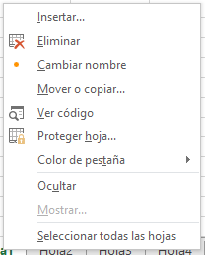

 |  | Las opciones desplegadas hacen referencia únicamente a la hoja seleccionada
 |  | La opción 'Mostrar' no está disponible debido a que no hay hojas ocultas para mostrar

 |  | Con la función '=HOJAS(referencia)', puede saber el número de hojas que componen un libro de excel

 |  | Ejemplo: | 5

TU
Las HOJAS de Excel: Navegación por varias hojas

1 | Botones de navegación

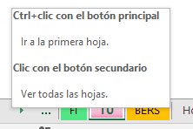
 | - Para moverse a la hoja contigua, puedes hacer clic en las flechas o en los puntos suspensivos. - Al hacer clic derecho en los puntos suspensivos, la selección salta a la última hoja visible. - FLECHAS: (CTRL o SHIFT + CLIC) Mueve el navegador de hojas sin cambiar la selección. - PUNTOS SUSPENSIVOS: (CTRL + CLIC) Va seleccionando las últimas hojas visibles (SHIFT + CLIC) Selecciona el rango de hojas visibles (ALT + CLIC) Selecciona la última hoja visible

 | Prueba agregando más hojas a este libro y comprueba estos atajos.

2 | Índice de hojas

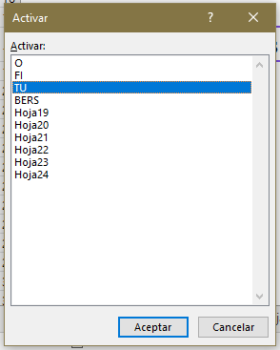

 | Al hacer clic derecho en las flechas de navegación emerge una ventana con un índice o menú de hojas. Seleccionar alguna y hacer clic en 'Aceptar' te llevará a ella.

BERS
Las HOJAS de Excel: Consejo PRO

1 | Enlaza hojas en tus documentos

O
 | - Puedes enlazar celdas, imágenes, figuras e incluso links a otros documentos o páginas web. Para esto, debes tener seleccionada la celda u objeto a enlazar y luego ir a la pestaña Insertar>Vínculo y seleccionar la acción a realizar. También puedes hacer Clic derecho > Vínculo.
FI
 |  | Haz click aquí cuando hayas terminado este capítulo.
TU
 | - Por ejemplo, los botones a la derecha redirigen a sus HOJAS correspondientes dentro de este libro. Puedes usar esta función para crear botones que faciliten la navegación por tu Libro de Excel.
?
BERS

El Tío Tech

Curso Básico de Excel
Capítulo 5: Libros y Hojas de Excel

Mira el capítulo en: | https://eltiotech.com/capitulo-5-libros-y-hojas-de-excel/
Suscríbete a El Tío Tech en YouTube: | https://www.youtube.com/eltiotech
Visita la web para ver más tutoriales: | https://eltiotech.com/

© Todos el contenido de este curso está sujeto a derechos de propiedad por las leyes de Derechos de Autor y demás Leyes relativas Internacionales por Miguel Vela - "El Tío Tech".

Ver todo el curso

